关系图
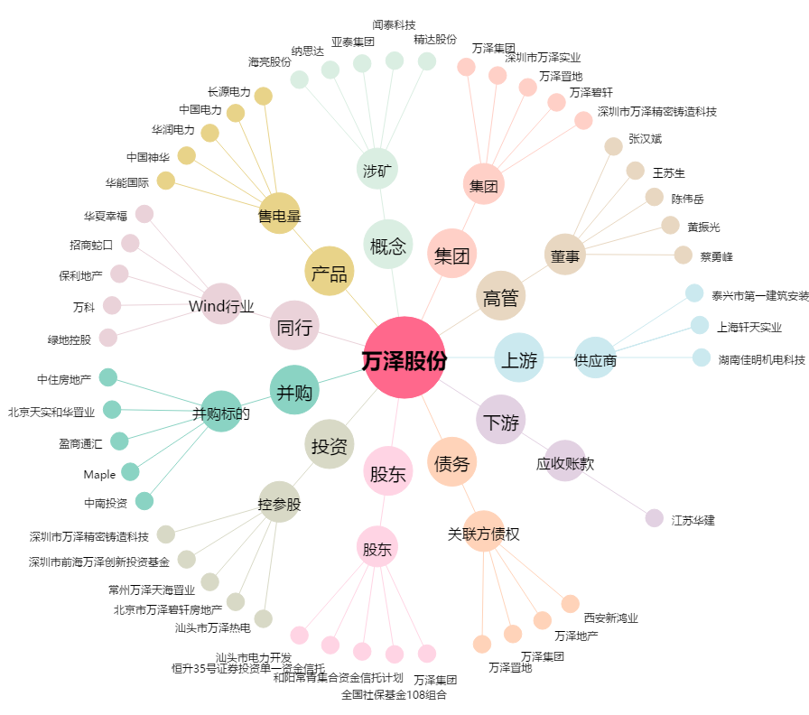
万泽股份[000534.SZ] - 关系概览图

